informacje
Mieszanka paszowa treściwa do stosowania jako uzupełnienie pasz objętościowych

 | Grupa zwierząt: | Krowy mleczne

Skład mieszanki | Forma: | Granulat
Jęczmień (15%)
Pszenica (15%) | Termin ważności: | 24 miesiące
Wytłoki jabłkowe (5%)
Wytłoki z marchwi (9%) | Dawkowanie: | 6-8 kg/szt./dzień
Wytłoki z rzepaku (20%)
Wytłoki z lnu (15%) | Zalety stosowania:
Wytłoki z soi (8%) | - Zapewnia wysoki poziom energii i białka ogólnego
Wytłoki z czarnuszki (5%)
Kreda pastewna (1%) | - Zawiera zioła działające mlekopędnie
Sól kamienna (1%)
Dolomit (1%) | - Wywiera znaczący wpływ na jakość mleka
Mieszanka ziołowa (5%)
 | - Wpływa na poprawę apetytu i smakowitość paszy
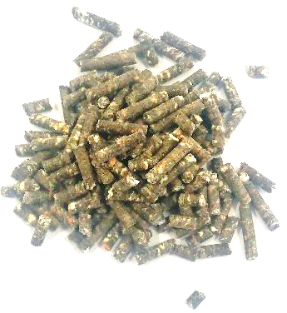

Jęczmień (15%) | 15% | 15
Pszenica (15%) | 15% | 15
Wytłoki jabłkowe (5%) | 5% | 5
Wytłoki z marchwi (9%) | 9% | 9
Wytłoki z rzepaku (20%) | 20% | 20
Wytłoki z lnu (15%) | 15% | 15
Wytłoki z soi (8%) | 8% | 8
Wytłoki z czarnuszki (5%) | 5% | 5
Kreda pastewna (1%) | 1% | 1
Sól kamienna (1%) | 1% | 1
Dolomit (1%) | 1% | 1
Mieszanka ziołowa (5%) | 5% | 5

